项目情况&面积
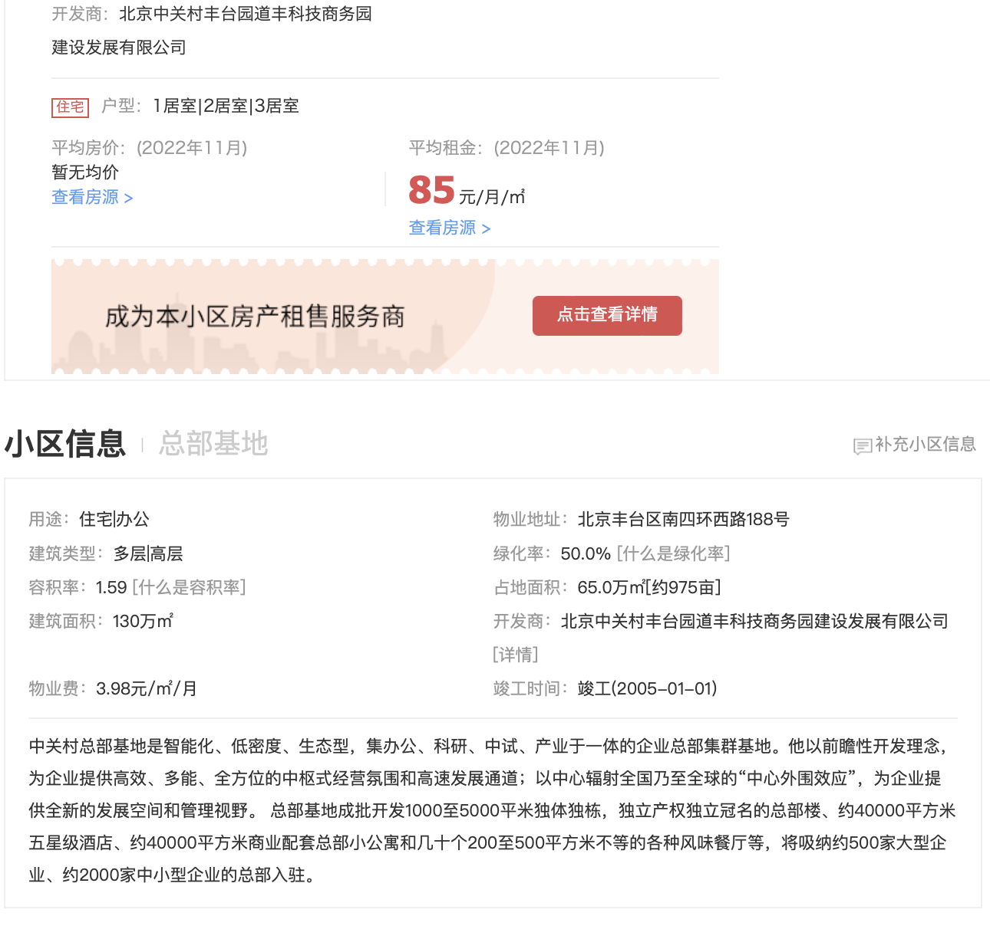

不动产权证号 | 坐落 | 建筑面积 | 分摊土地面积 | 所在楼层/总楼层 | 用途
京（2019）丰不动产权第0041674号 | 丰台区南四环西路188号十五区2号楼1至11层全部 | 3096.23 | 196.83 | 1-11层/11层 | 工业
京（2019）丰不动产权第0044199号 | 丰台区南四环西路188号十五区3号楼1至10层全部 | 2806.66 | 178.42 | 1-10层/10层 | 工业
 |  | 5902.89 | 375.25

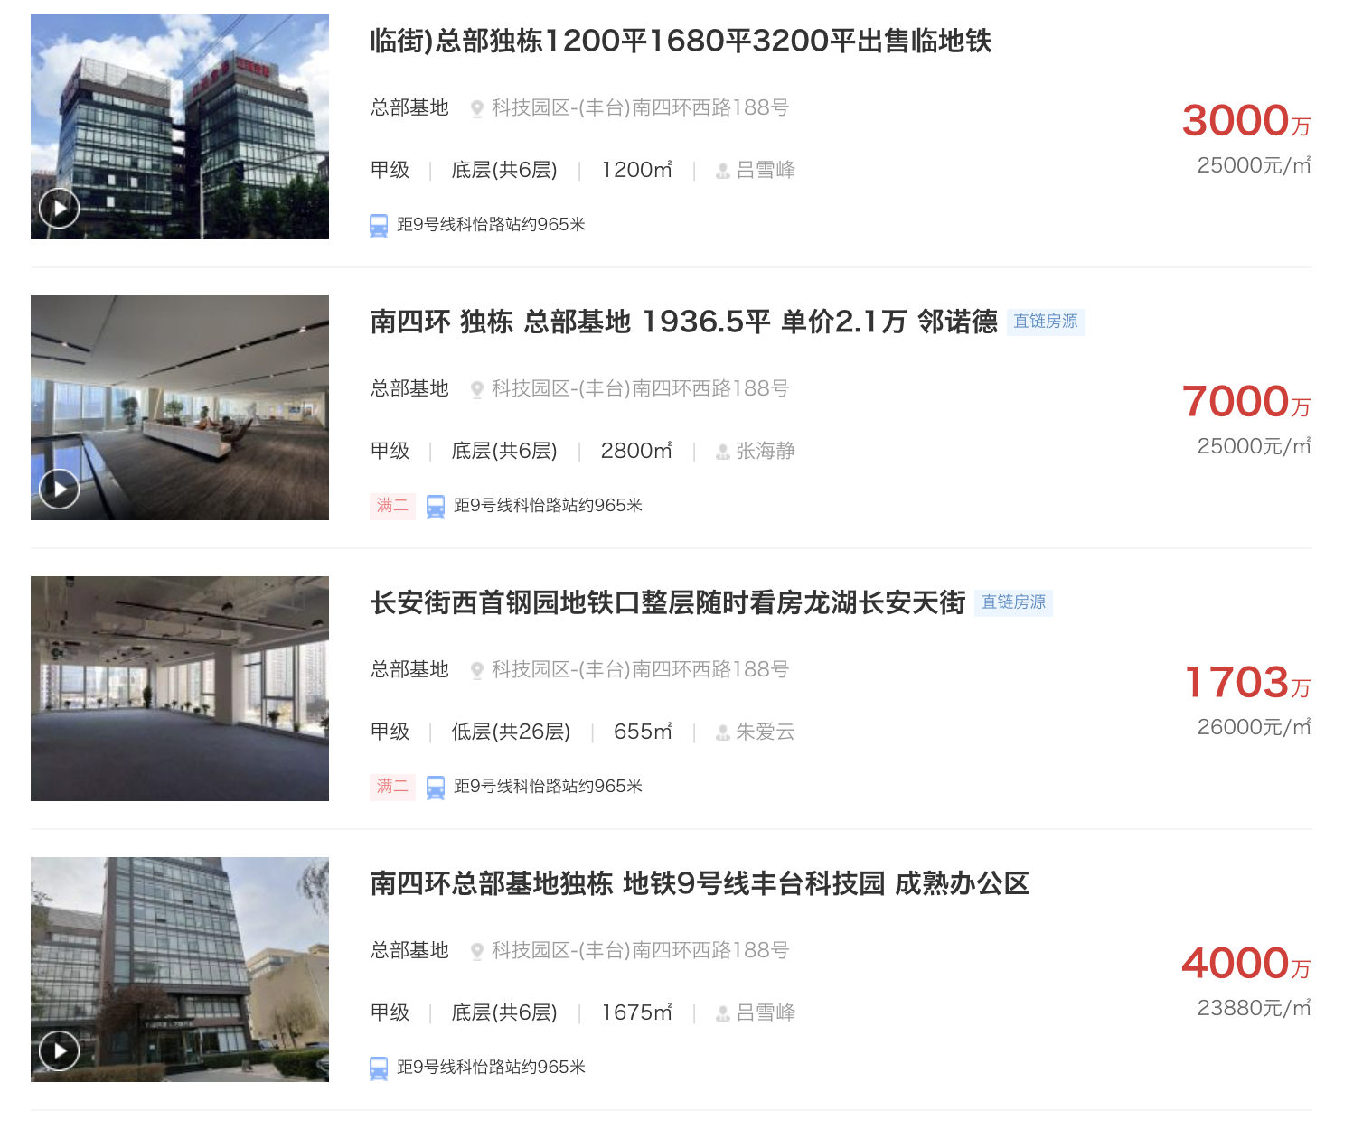
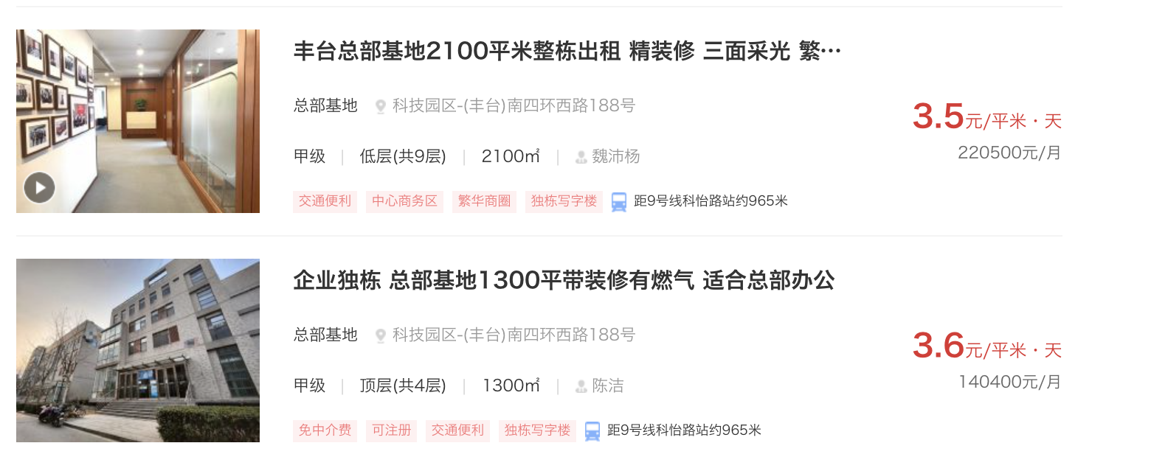

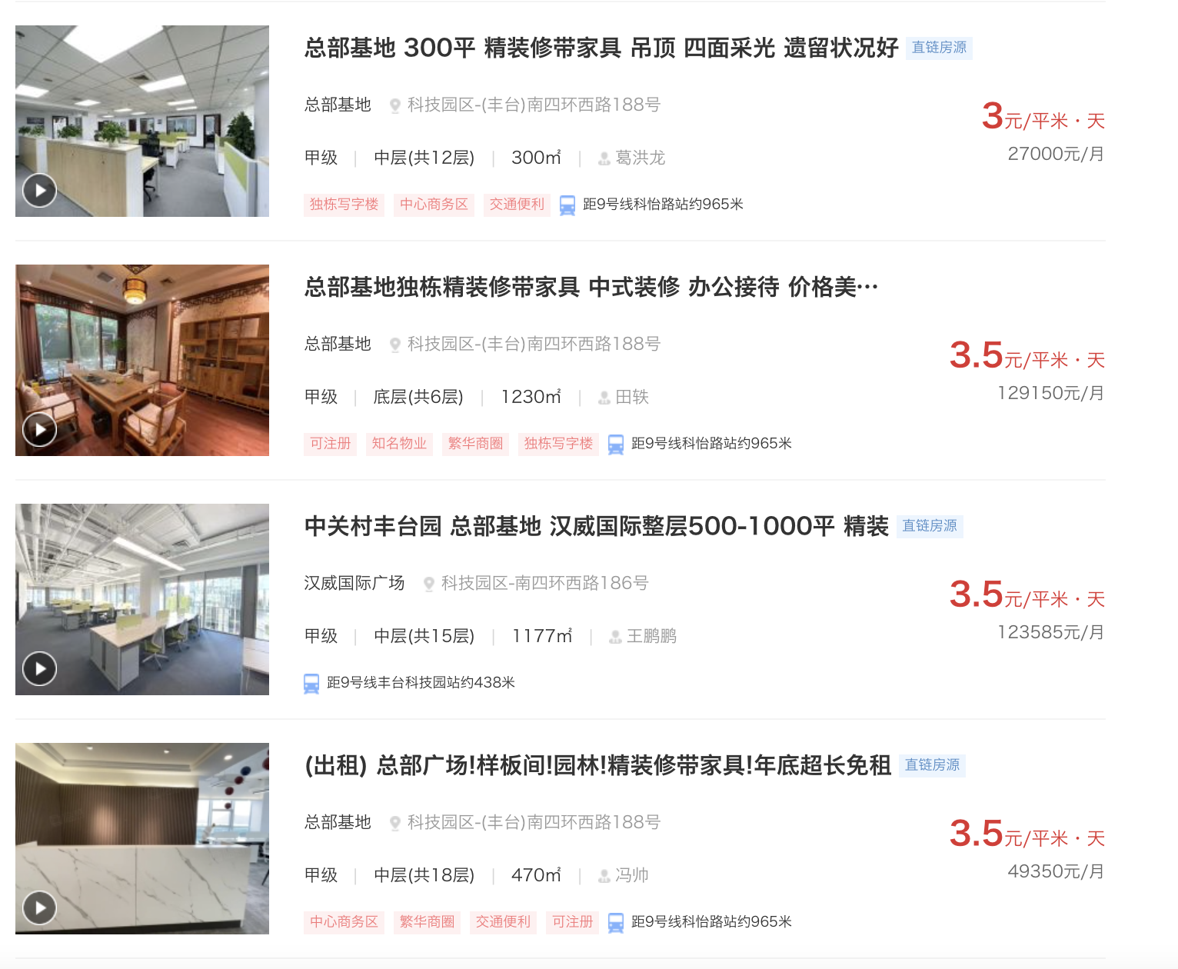

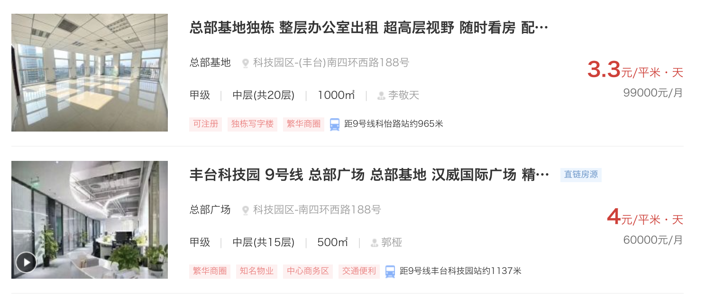

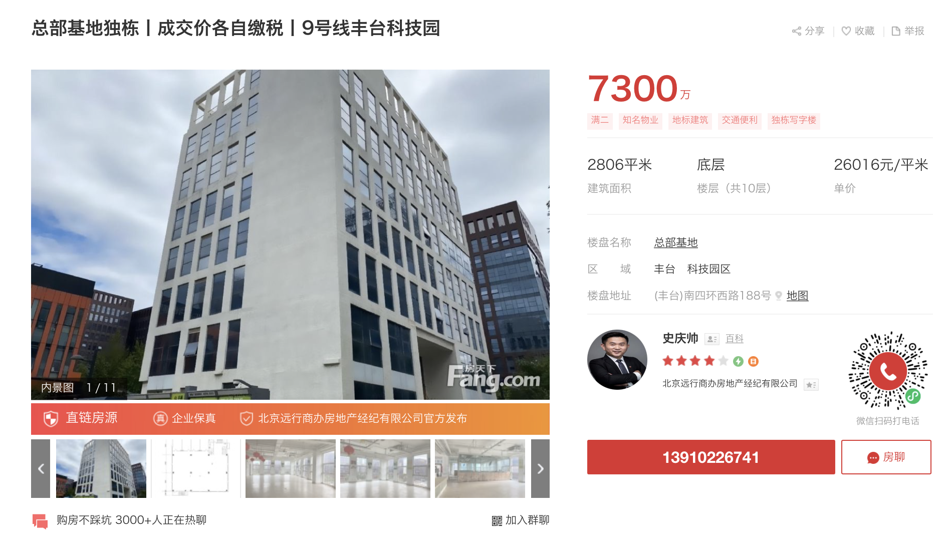
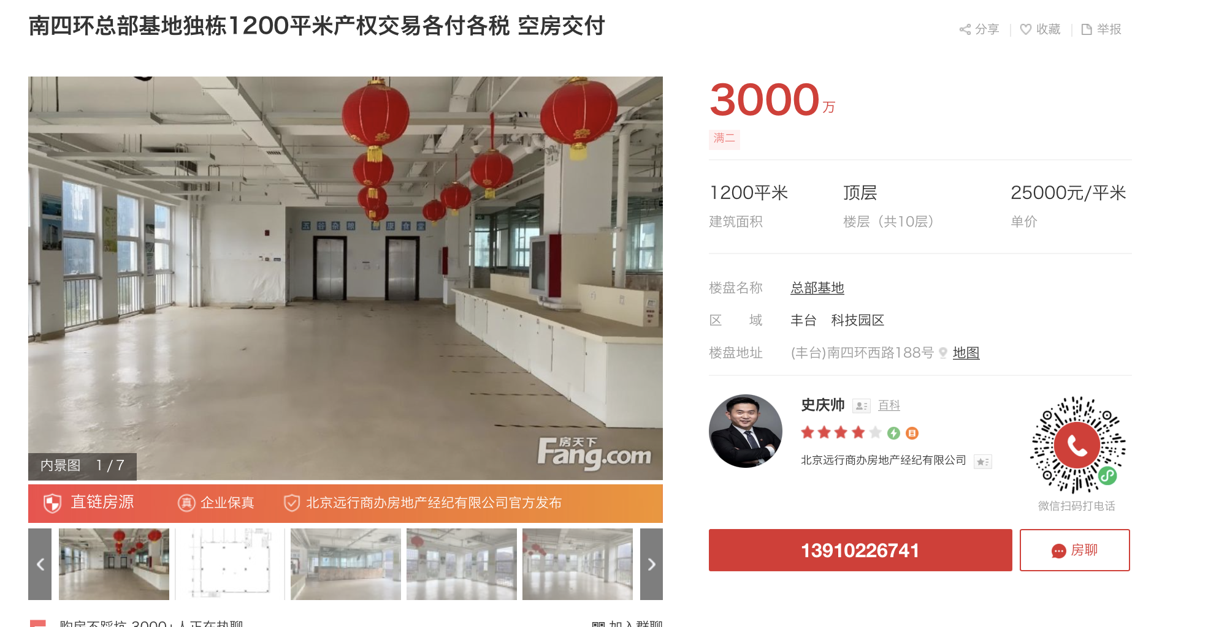
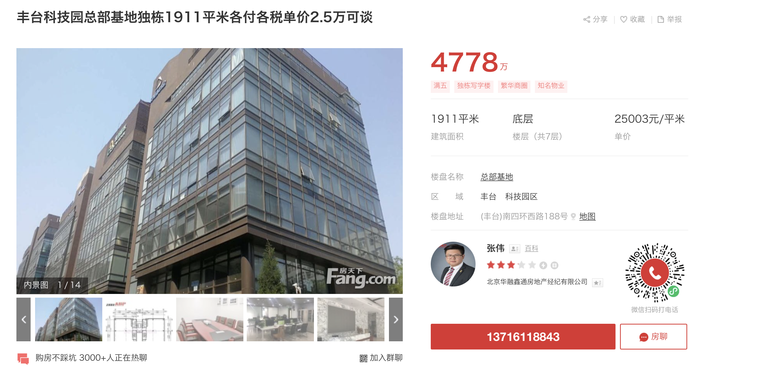

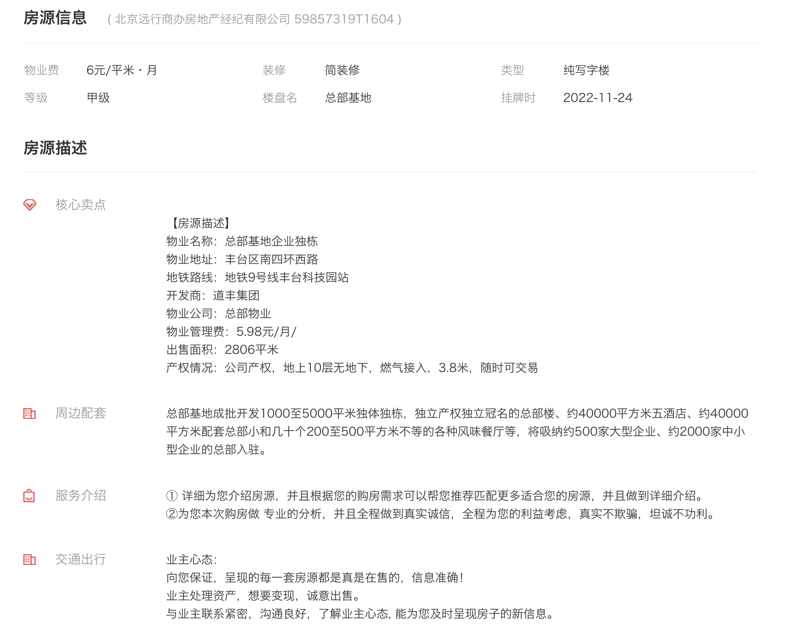

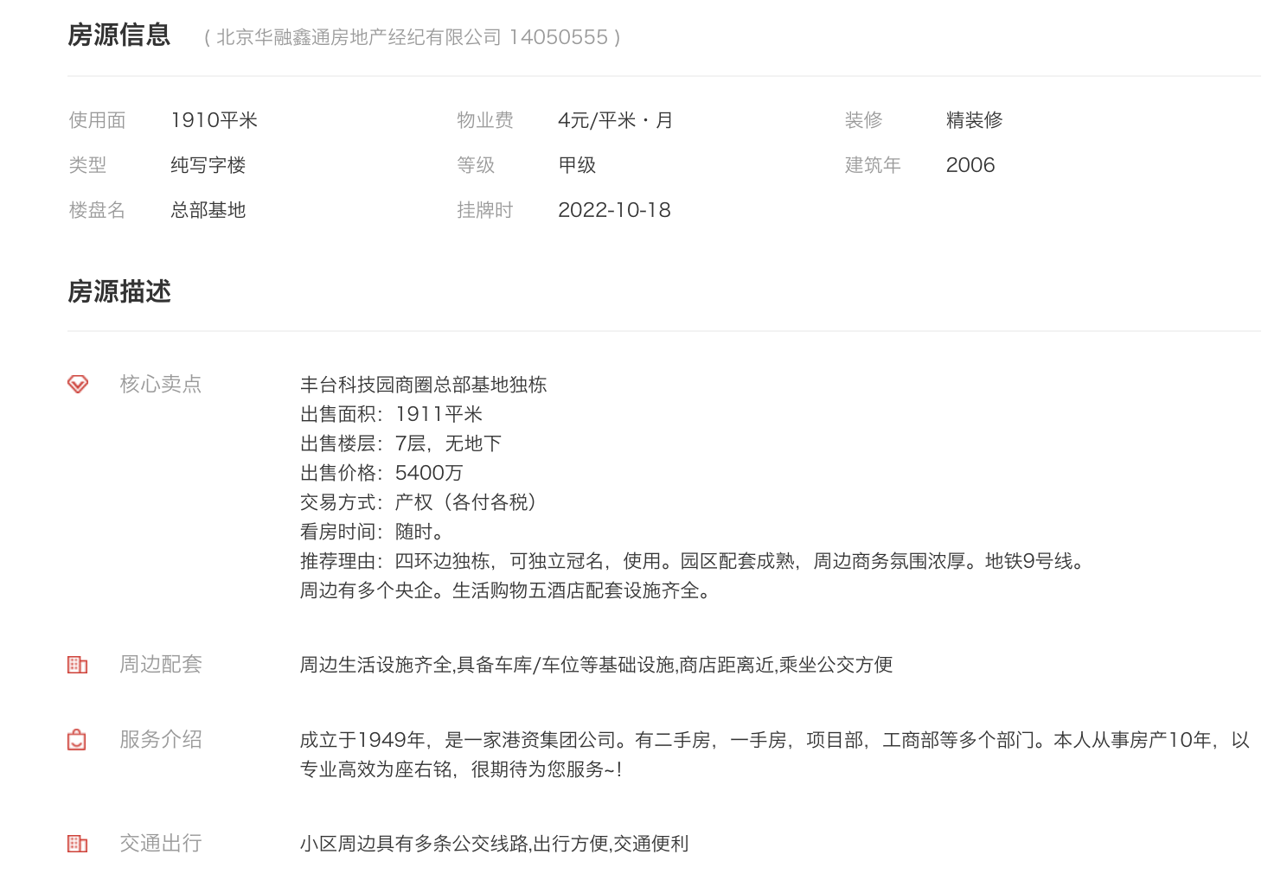
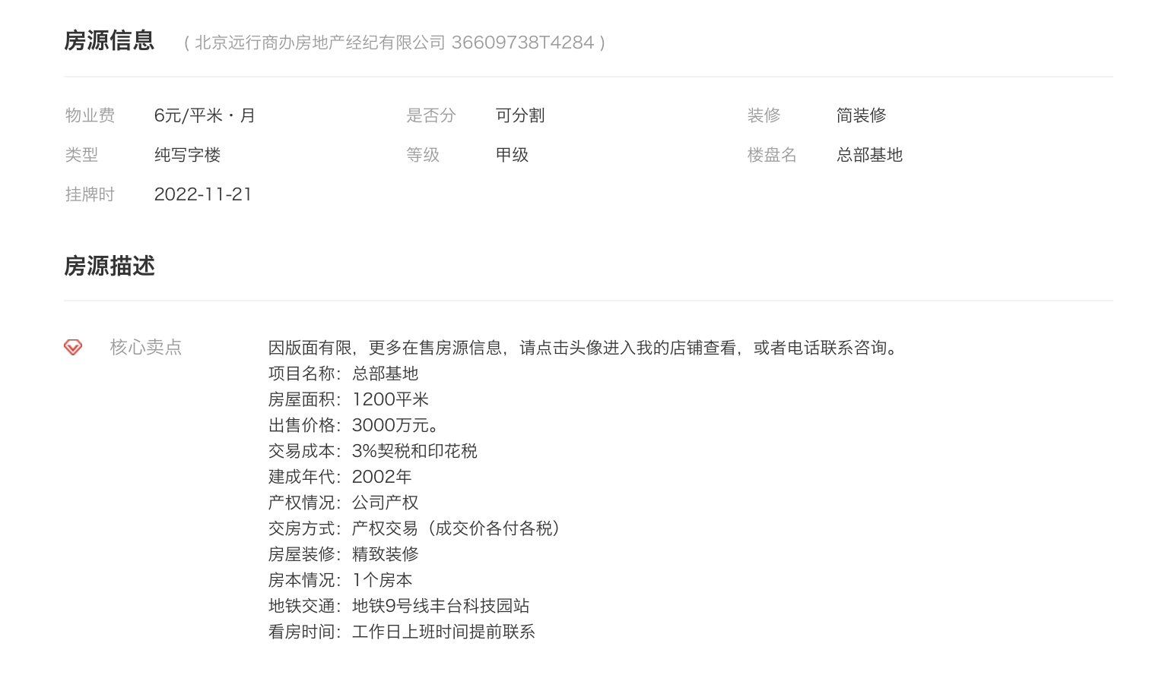

 |  |  |  |  |  |  | 实际价格为4000万/套，可优惠

 | 正常租金3.5元/平方米/天
 |  |  |  |  |  | 最优惠价格，算税差不多5000万
 |  |  |  |  |  | 1150平方米，5层，3000万，国企走北交所股权转让

